2019
Model: | SKZ 97 XBG

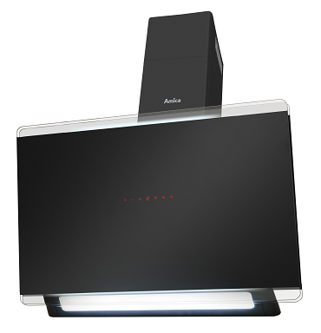
Odsavač par komínový
90 cm
X-type

Doporučená MOC (vč. DPH): |  | 8,990 Kč

Provozní vlastnosti:

Energetická třída: |  |  | A
Třída účinnosti dynamiky proudění: |  |  | A
Třída účinnosti osvětlení: |  |  | B
Třída účinnosti filtrace tuků: |  |  | E

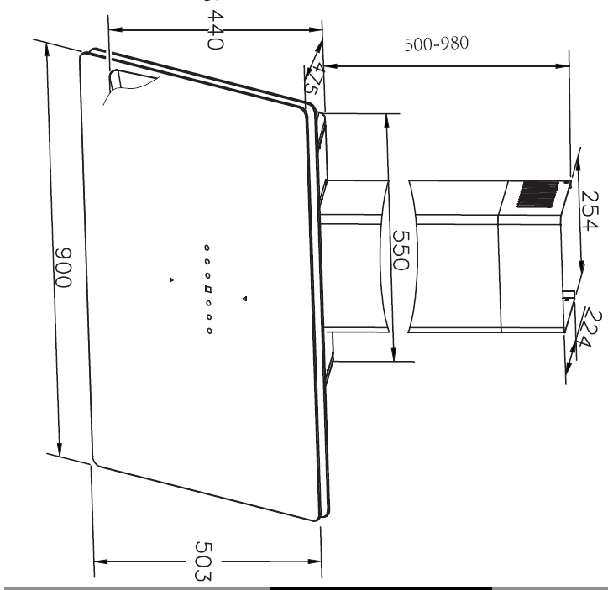
Odtah min. v běžném provozu: |  | 378 | m3/h
Odtah max. v běžném provozu: |  | 611 | m3/h
Odtah max. v režimu Booster: |  | 711 | m3/h

Hlučnost min. v běžném provozu: |  | 59 | dB(A)
Hlučnost max. v běžném provozu: |  | 68 | dB(A)
Hlučnost max. v režimu Booster: |  | 69 | dB(A)

Funkce:

Bezdotykové ovládání gesty / senzorové ovládání
LCD displej
4 stupně výkonu
Osvětlení: |  | LED 1 x 12 W
Časovač - automatické vypnutí |  |  |  | Barva: | Černá

Konstrukce:

Průměr odtahu: |  |  | 150 mm | Objednací kód: |  | 1161162
Vzdálenost od plynové varné desky: |  |  | 650 mm
Vzdálenost od elektrické varné desky: |  |  | 450 mm
Počet motorů: |  |  | 1
Hliníkový tukový filtr
Možnost recirkulace
Typ uhlíkového filtru pro recirkulaci*: |  |  | FWP 18
Počet kusů potřebných k recirkulaci: |  |  | 2
Cena filtru: |  |  | 359 Kč

*není součástí balení

